入出力関連図
詳細設計書 |  |  | プログラム名 |  |  |  |  | サブシステム名 |  |  |  |  |  |  |  | 版数 | 作成日 |  | 作成者 | 修正日 | 修正者
(入出力関連図) |  |  | ガソリンスタンド |  |  |  |  |  |  |  |  |  |  |  |  | 1.0 | 2016-03-11 |  | タン

画面ID |  | GasStationList | 画面名 |  | GasStationList画面 |  |  |  |  |  |  |  |  |  |  |  |  |  |  | 開発言語 | C#

入出力関連図 |  |  |  |  |  |  |  |  |  |  |  | プログラム概要

 |  |  |  |  |  |  |  |  |  |  |  |  | １． |  | Hiển thị danh sách các trạm xăng

 |  |  |  |  |  |  |  |  |  |  |  |  | ２. |  | Lọc/tìm kiếm theo các tiêu chi khác nhau

DB

GasStationList画面

データアクセス |  |  |  |  |  |  |  |  |  |  |  | 受取パラメータ |  |  |  |  |  | 引渡パラメータ
№ | データ名 |  |  | データID |  | 種別 | C |  | R | U | D | № |  | パラメータ名 |  |  |  | № | パラメータ名
1 | 区分マスター |  |  | M_Type |  | テーブル |  |  | ○
2 | メーセージマスター |  |  | M_Message |  | テーブル |  |  | ○
3 | 地区マスター |  |  | M_District |  | テーブル |  |  | ○
4 | ガソリンスタンド |  |  | GasStation |  | テーブル |  |  | ○
5 | ガソリンスタンドのガソ区分 |  |  | GasStationGasType |  | テーブル |  |  | ○

画面項目定義
詳細設計書 |  |  | プログラム名 |  |  |  |  |  | サブシステム名 | 版数 |  | 作成日 | 作成者 |  | 修正日 | 修正者
(画面項目定義) |  |  | ガソリンスタンド |  |  |  |  |  |  | 1.0 |  | 2016-03-11 | タン

画面ID |  | GasStationList | 画面名 |  | GasStationList画面 |  |  |  |  |  |  |  |  |  | 開発言語 | C#
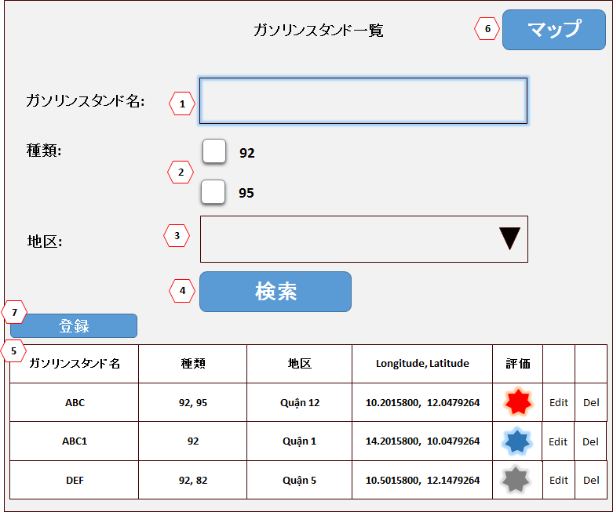
№ | 項目名 |  |  | コントロール種別 |  | 桁数 | タブ順 | 入力可否 |  |  | 備考 |  |  | Attribute
 |  |  |  |  |  |  |  | 初期
1 | Tên form ガソリンスタンド一覧 |  |  | ラベル |  | － | － | － |  |  |  |  |  | <label>ガソリンスタンド一覧</label>
2 | ガソリンスタンド名: |  |  | ラベル |  | － | － | － |  |  |  |  |  | <label>ガソリンスタンド名:</label>
3 | ガソリンスタンド名 |  |  | テキストボックス |  | － | － | － |  |  |  |  |  | id = "GasStationName"
4 | 種類: |  |  | ラベル |  | － | － | － |  |  |  |  |  | <label>種類:</label>
5 | 種類 |  |  | ラジオボタン |  | － | － | － |  |  |  |  |  | <div id="GasType"> <input type = "checkbox" value = "M_Type.TypeText">"M_Type.TypeText" </div>
6 | 地区: |  |  | ラベル |  | － | － | － |  |  |  |  |  | <label>地区:</label>
7 | 地区 |  |  | テキストボックス |  | － | － | － |  |  |  |  |  | <select id = "District"> <option value></option> <option value =""></option>
8 | 検索 |  |  | ボタン |  | － | － | － |  |  |  |  |  | id ="btnSearch", value ="検索"
9 | ガソリンスタンド一覧 |  |  | データグリッド |  | － | － | － |  |  | Phân trang 10item/page |  |  | <table id ="List">
10 | ガソリンスタンド名 |  |  | ラベル |  | － | － | － |  |  |  |  |  | <th>ガソリンスタンド名</th>
11 | 種類 |  |  | ラベル |  | － | － | － |  |  |  |  |  | <th>種類</th>
12 | 地区 |  |  | ラベル |  | － | － | － |  |  |  |  |  | <th>地区</th>
13 | Longitude, Latitude |  |  | ラベル |  |  |  |  |  |  |  |  |  | <th>Longitude, Latitude</th>
14 | 評価 |  |  | ラベル |  |  |  |  |  |  |  |  |  | <th>評価</th>
15 | Edit |  |  | ボタン |  |  |  |  |  |  |  |  |  | <a href="/GasStations/EditPage/id tương ứng của GasStation đã chọn">Edit</a>
16 | Del |  |  | ボタン |  |  |  |  |  |  |  |  |  | <a href="/GasStations/DeleteRow/id tương ứng của GasStation đã chọn">Delete</a>
17 | マップ |  |  | ボタン |  | － | － | － |  |  |  |  |  | id = "btnPageMap", value ="マップ"
18 | 登録 |  |  | ボタン |  | － | － | － |  |  |  |  |  | id = "btnPageAdd", value ="登録"
19 | Search không có data |  |  |  |  |  |  |  |  |  |  |  |  | <span data-valmsg-for="Message"></span>
20 | Phân trang |  |  |  |  |  |  |  |  |  |  |  |  | <div id="Page"> <ul> <li> <a></a> </li> … </ul> </div>

イベント処理定義５
詳細設計書 |  |  |  | プログラム名 |  |  | サブシステム名 |  | 版数 | 作成日 | 作成者 |  |  | 修正日 |  | 修正者
(イベント処理定義) |  |  |  | ガソリンスタンド |  |  |  |  | 1.0 | 2016-03-11 | タン

画面ID |  |  | GasStationList | 画面名 |  | GasStationList画面 |  |  |  |  |  |  |  | 開発言語 |  | C#

イベント名 |  |  | ガソリンスタンド名リンクイベント |  |  |  | イベントID | ガソリンスタンド名Link |  |  |  | PT確認項目
 |  |  |  |  |  |  |  |  |  |  |  | NO | 実施者 |  | 実施日 |  | １ | ２ | ３

 | 1. Khi di chuyển chuột đến link ガソリンスタンド名 |  |  |  | (Không làm chức năng này)

 | Show popup hiển thị Vị trị của GasStation tương ướng lên bản đồ

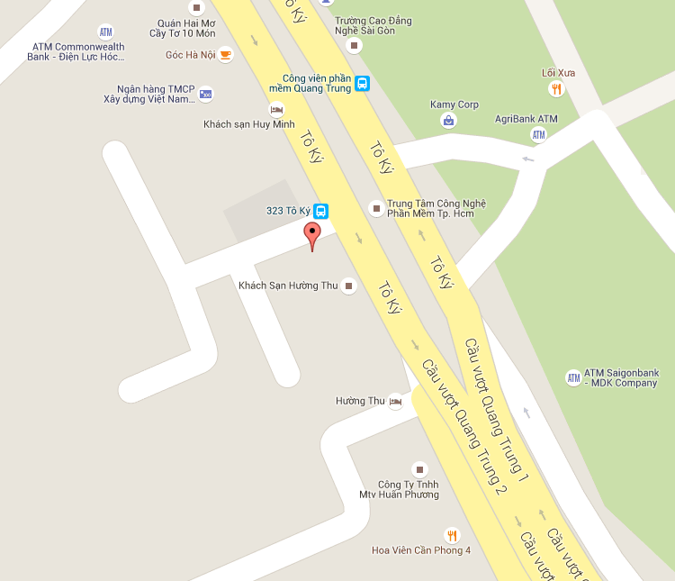
1
2

 | 2. Khi click vào link thì đi đến trang GasStationFeedBackView tương ứng
 |  | Link sẽ có dạng: href="/GasStations/FeedBackView/id_tương ứng của GasStationName đang hiển thị"
 |  | Ở page này hãy hiển thị dòng chữ Page GasStationFeedBackView đặt trong thẻ <h1>

